01.09
Меню на «01 » сентября 2022 год |  |  |  | 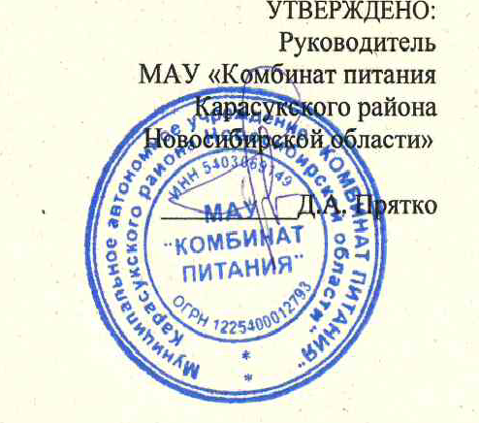
Пищевые вещества, г |  |  | Энергетическая ценность, ккал | Приемы пищи, наименование блюда | Масса пропорци и, г | Стоимо сть блюда
Белки | Жиры | углевод ы
Завтрак 1-4 начальные классы
4.14 | 2.6 | 38.4 | 221.4 | Каша рисовая рассыпчатая | 180 |  | 117
7.9 | 12.5 | 3.7 | 146.2 | Куриные кусочки,запеченныес сыром | 100 |  | 290
3.6 | 3.6 | 22.8 | 135 | Какао с молоком | 200 |  | 192
1.5 | 0.2 | 9.6 | 47.7 | Хлеб пшеничный | 20
1.7 | 0.3 | 10.6 | 53.5 | Хлеб ржаной | 25

18.84 | 19.2 | 85.1 | 603.8 | Итого за завтрак | 525 | 65.00
Завтрак 5-11 классы (соц. Защита)

0 | 0 | 0 | 0 | Итого за завтрак | 0 | 0.00
Завтрак 5-11 классы (родительская плата)

0 | 0 | 0 | 0 | Итого за завтрак | 0 | 0.00
 |  |  |  | Завтрак 5-11 классы (подвозимые)

0 | 0 | 0 | 0 | Итого за завтрак | 0 | 0.00
 |  |  |  | Калькулятор ____________________________Л.М. Новокшонова

Меню на « » сентября 2022 год |  |  |  |  | Утверждено: Директор МБОУ Морозовской СОШ __________________ Подлужная Г.Н
Пищевые вещества, г |  |  | Энергетическ ая ценность, ккал | Приемы пищи, наименование блюда | Масса пропорци и, г | Стоимо сть блюда
Белки | Жиры | углевод ы
Завтрак по 158,50 рублей (АОП)
5.5 | 6.3 | 15.6 | 151.6 | Суп молочный с макаронными изделиями | 250
6.3 | 10.1 | 19.4 | 185.3 | Бутерброд с маслом и сыром | 60
3.6 | 3.6 | 22.8 | 135 | Какао с молоком | 200
1.9 | 0.25 | 12.02 | 59.7 | Сдоба обыкновенная | 50
1.7 | 0.3 | 10.6 | 53.5 | Хлеб пшеничный | 25

19 | 20.55 | 80.42 | 585.1 | Итого за завтрак | 585 | 0.00
Обед по 158,50 рублей (АОП)
1.6 | 4.1 | 5.7 | 66.5 | Салат из белокочанной и морской капусты с ябл. | 100
4.6 | 5.1 | 12.7 | 91.02 | Суп свекольный на мясном бульоне со сметаной | 250
11 | 16.8 | 9.6 | 164 | Птица,тушеная в соусе с овощами | 250
2.35 | 0.35 | 24.9 | 107 | Хлеб ржаной | 50
5.5 | 0.7 | 19.6 | 153.3 | Хлеб пшеничный | 70
0.4 | 0 | 39 | 152 | Зефир | 50
0.5 | 0 | 9.1 | 76 | Сок яблочный | 200

25.95 | 27.05 | 120.6 | 809.82 | Итого за обед | 970 | 0.00
Завтрак по 176 рублей (АОП)
6.6 | 7.6 | 18.8 | 182 | Суп молочный с макаронными изделиями | 300
6.3 | 10.1 | 19.4 | 185.3 | Бутерброд с маслом и сыром | 60
3.6 | 3.6 | 22.8 | 135 | Какао с молоком | 200
1.9 | 0.25 | 12.02 | 59.7 | Сдоба обыкновенная | 50
1.7 | 0.3 | 10.6 | 53.5 | Хлеб пшеничный | 25
1.3 | 0.2 | 8.4 | 42.8 | Хлеб ржаной | 20

21.4 | 22.05 | 92.02 | 658.3 | Итого за завтрак | 655 | 0.00
Обед по 176 рублей(АОП)
1.6 | 4.1 | 5.7 | 66.5 | Салат из белокочанной и морской капусты с ябл. | 100
4.6 | 5.1 | 12.7 | 91.02 | Суп свекольный на мясном бульоне со сметаной | 250
13.2 | 20.2 | 11.6 | 196.8 | Птица,тушеная в соусе с овощами | 300
2.35 | 0.35 | 24.9 | 107 | Хлеб ржаной | 50
7.9 | 1 | 28 | 219 | Хлеб пшеничный | 100
0.4 | 0 | 39 | 152 | Зефир | 50
0.5 | 0 | 9.1 | 76 | Сок яблочный | 200

30.55 | 30.75 | 131 | 908.32 | Итого за обед | 1050 | 0.00

 |  |  |  | Калькулятор ____________________________Л.М. Новокшонова

